Лист1
№ | Title |  | Precondition | Steps to reproduce | Actual result | Expected result | Attachments
1 | Ошибка в формуле по вычислению квадратного корня |  | 1. Открыта IntelliJ Idea версия 2024.1.2 2. Открыт проект https://github.com/MarinLIS/Final_Attestation_Testing 3. Открыть тестовый файл https://github.com/MarinLIS/Final_Attestation_Testing/blob/main/src/test/java/part_two/MathServiceTest.java | 1. Запустить тест shouldReturnTwoDifferentRootsForPositiveDiscriminant в тестовом файле MathServiceTest | При запуске теста shouldReturnTwoDifferentRootsForPositiveDiscriminant все три теста не проходят. "1, -3, 2, 2.0, 1.0" Результат первого теста: Java.lang.AssertionError: Expecting actual: 1.3333333333333333 to be close to: 2.0 by less than 1.0E-4 but difference was 0.6666666666666667. Вторые вводные параметры: "1, -5, 6, 3.0, 2.0", Результат второго теста: Java.lang.AssertionError: Expecting actual: 2.0 to be close to: 3.0 by less than 1.0E-4 but difference was 1.0. Третьи вводные данные: "1, -1, -6, 3.0, -2.0" Результат третьего теста: java.lang.AssertionError: Expecting actual: 2.0 to be close to: 3.0 by less than 1.0E-4 but difference was 1.0. Process finished with exit code -1 | Все тесты пройдены успешно Process finished with exit code 0 По ожидаемым результатам: 1 тест: данные для ввода a=1, b= -3,c = 2; Ожидаемый результат: x1 = 2.0, x2 = 1.0, 2 тест: данные для ввода a=1, b= -5,c = 6; Ожидаемый результат: x1 = 3.0, x2 = 2.0, 3 тест: данные для ввода a=1, b= -1,c = -6; Ожидаемый результат: x1 = 3.0, x2 = -2.0 | 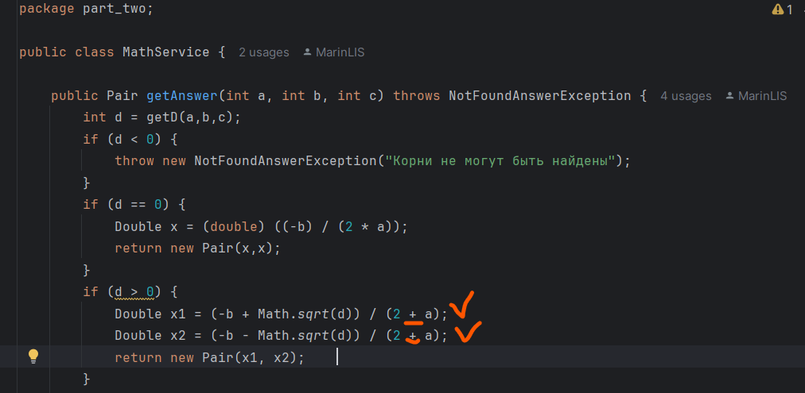

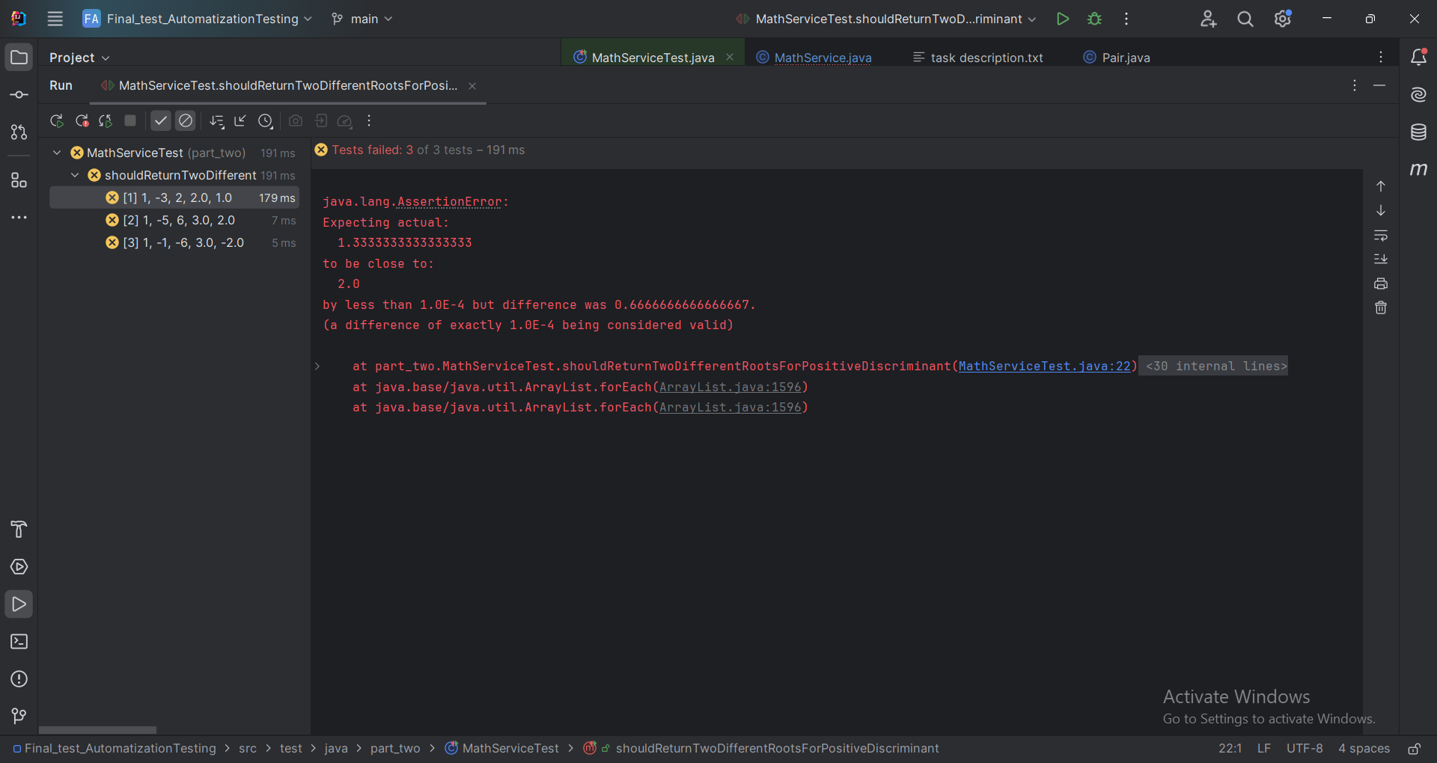
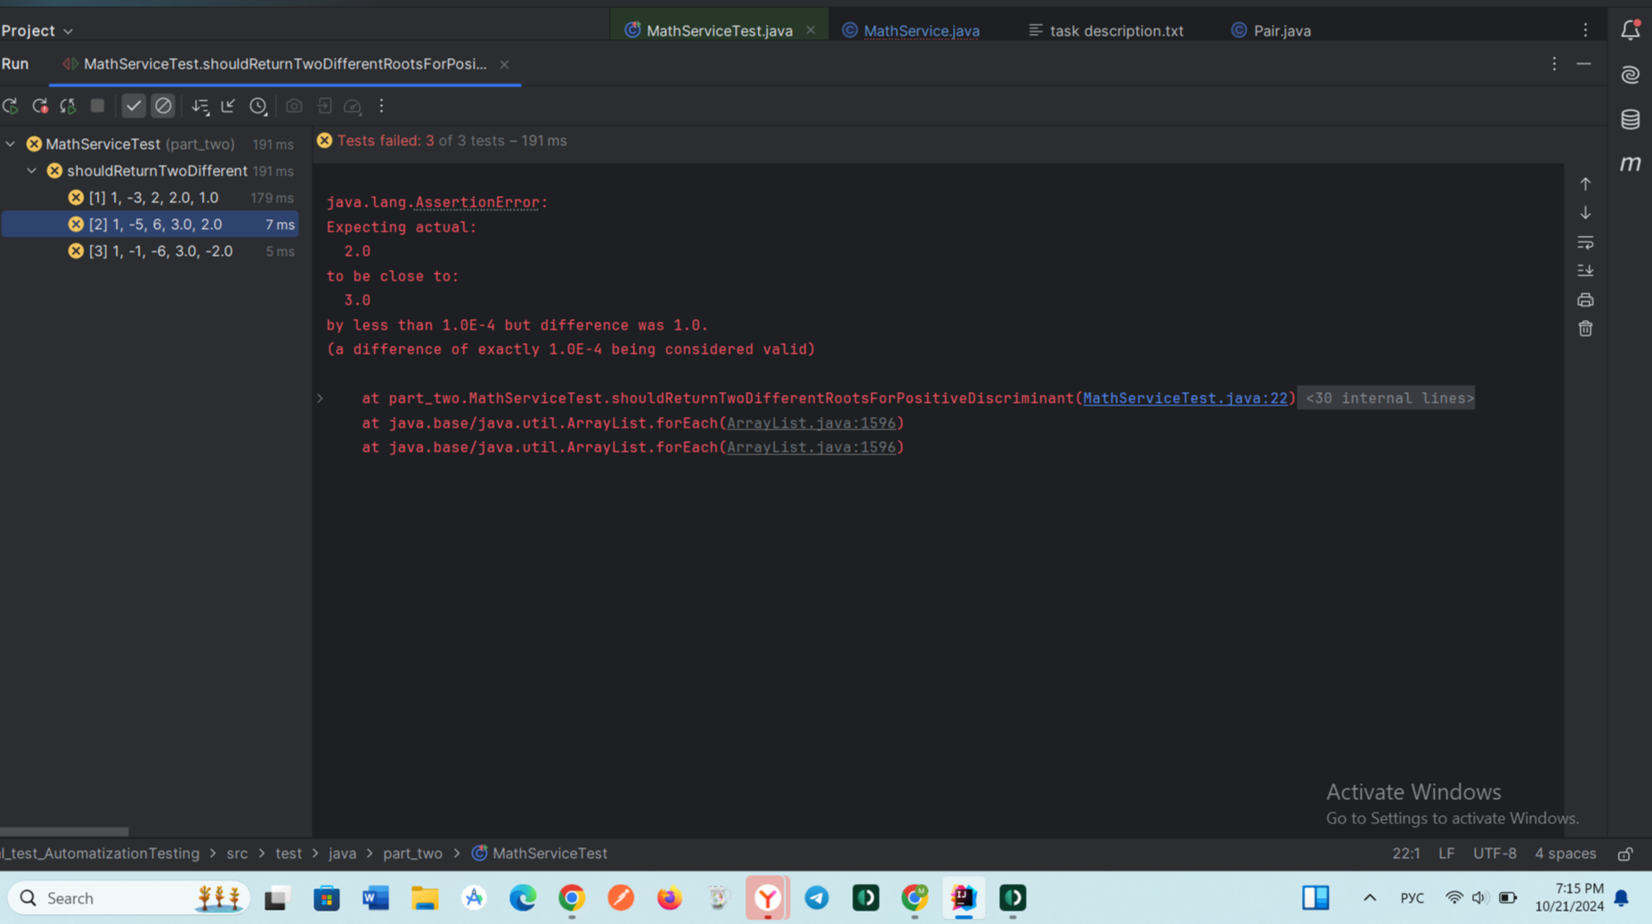
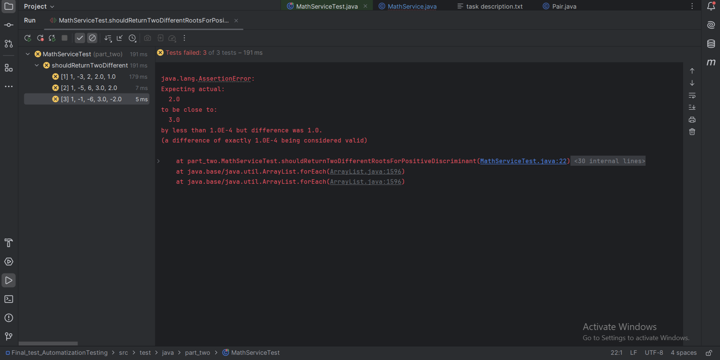
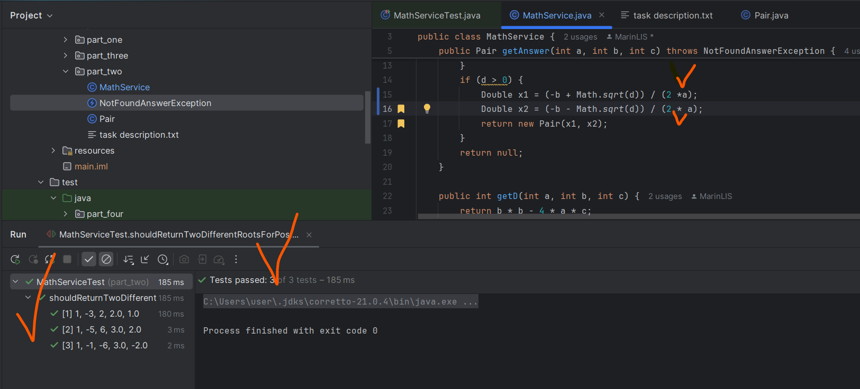
 | Severity | critical | Environment
 | Status | open | Br: Chrome Версия 120.0.6099.71, OS: Win11

